Instruktion
Instruktion till Remiss Miljöbyggnad 4.0

Innan remissynpunkter lämnas bör metodikdel och kriterier läsas i sin helhet.
Metodikdelen och kriterierna finns tillgängliga i samma fil "Remiss Miljöbyggnad 4.0".

Remissvar skickas till olivia.krakau@sgbc.se senast den 2 september 2022 kl. 24.00

Denna excel-fil ska användas för att lämna remissvar på Miljöbyggnad 4.0, remissversion. Svaret ska skickas i excel-format.

Ange "Remissvar MB 4.0" i mailets ämnesrad.

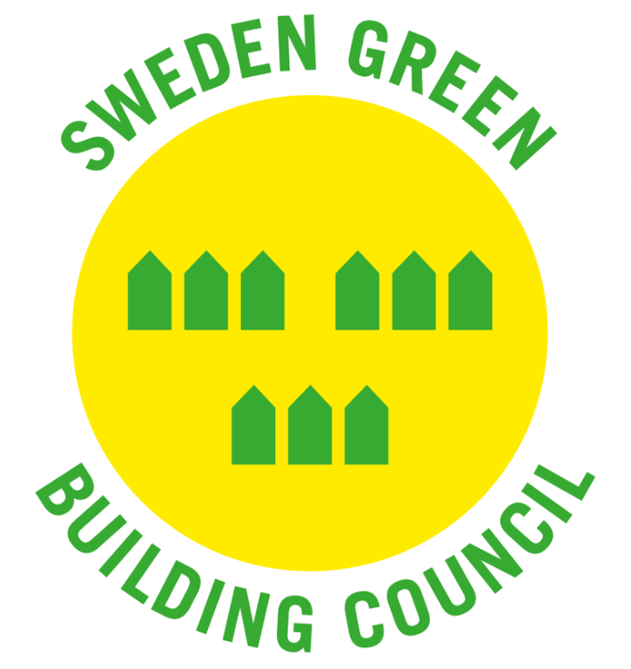
 | Sweden Green Building Council är Sveriges ledande organisation för hållbart samhällsbyggande. Tillsammans skapar vi bättre byggnader och platser som ger människor sunda miljöer att leva, arbeta och leka i.

